자산
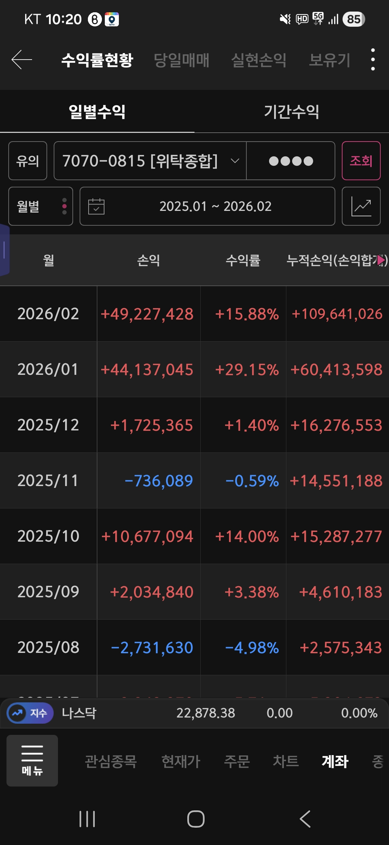
부동산 | 전세금 | 60,500 | 부동산 | 60,500
예적금 | 영석 새마을금고 예적금 | 1,412 | 예적금 | 7,374
 | 영석 새마을금고 출자금 | 2,000 | 보험연금 | 37,636
 | 영석 카카오뱅크 | 229 | 투자(-4천) | 83,050
 | 영석 우리은행 | 640 | 휴이 | 5,339
 | 보돌 국민은행 계좌 | 689 | 순자산 | 193,899
 | 보돌 공무원 적금 | 2,404
보험/연금 | 영석 KB라이프 변액종신 | 2,059
 | 영석 KB증권 연금들 (DC퇴직연금/IRP/연금저축) | 29,604
 | 보돌 IRP + ISA + 연금저축 | 5,973
투자 | 키움증권 해외계좌 | -
 | 키움증권 국내계좌 | 76,966
 | 영석 KB증권 회사 자사주 | 953
 | 영석 KB증권 ISA | 7,772
 | 보돌 카카오페이 증권 | 1,359
 | 코인 | -
휴이 | 휴이 토스증권 | 5,339

일별
날짜 | 부동산 | 예적금 | 보험/연금 | 투자 | 휴이 | 순자산 | 1년전대비
2026-05-29 | 60,500 | 7,374 | 37,636 | 83,050 | 5,339 | 193,899 | 64,483
2026-04-30 | 60,500 | 8,240 | 39,741 | 59,611 | 4,495 | 172,587 | 44,308 | 6,978
2026-02-27 | 60,500 | 17,448 | 36,813 | 47,616 | 3,232 | 165,609 | 39,045
2026-01-05 | 60,500 | 33,483 | 29,964 | 22,252 | 2,085 | 148,284 | 23,911
2025-11-29 | 60,500 | 38,447 | 16,528 | 21,077 | 2,136 | 138,719 | 17,169
2025-09-28 | 60,500 | 38,354 | 15,735 | 18,580 | 2,118 | 135,287 | 16,466
2025-08-01 | 60,500 | 39,217 | 14,174 | 17,245 | 2,097 | 133,233 | 15,085
2025-06-01 | 60,500 | 44,568 | 13,304 | 9,060 | 1,984 | 129,416 | 13,158
2025-03-30 | 60,500 | 42,891 | 12,889 | 8,767 | 2,095 | 127,142 | 12,552
2025-02-01 | 60,500 | 42,914 | 13,001 | 7,520 | 2,052 | 125,987 | 14,114
2025-01-01 | 60,500 | 41,823 | 12,274 | 7,681 | 2,095 | 124,373 | 13,949
2024-12-04 | 61,950 | 40,408 | 10,852 | 6,340 | 2,000 | 121,550 | 12,195
2024-11-05 | 61,950 | 41,446 | 10,574 | 5,652 | 500 | 120,122 | 11,499 |  | 부동산 | 예적금 | 보험/연금 | 투자 | 휴이 | 순자산
2024-10-06 | 61,950 | 40,344 | 10,388 | 6,139 |  | 118,821 | 10,670 |  | 60,500 | 7,374 | 37,636 | 83,050 | 5,339 | 193,899
2024-08-31 | 61,950 | 39,789 | 10,223 | 6,186 |  | 118,148 | 10,681
자산 흐름
 | 부동산 | 예적금 | 보험/연금 | 투자 | 휴이 | 순자산
5/29/2026 | 60,500 | 7,374 | 37,636 | 83,050 | 5,339 | 193,899
4/30/2026 | 60,500 | 8,240 | 39,741 | 59,611 | 4,495 | 172,587
2/27/2026 | 60,500 | 17,448 | 36,813 | 47,616 | 3,232 | 165,609
1/5/2026 | 60,500 | 33,483 | 29,964 | 22,252 | 2,085 | 148,284
11/29/2025 | 60,500 | 38,447 | 16,528 | 21,077 | 2,136 | 138,719
9/28/2025 | 60,500 | 38,354 | 15,735 | 18,580 | 2,118 | 135,287
8/1/2025 | 60,500 | 39,217 | 14,174 | 17,245 | 2,097 | 133,233
6/1/2025 | 60,500 | 44,568 | 13,304 | 9,060 | 1,984 | 129,416
3/30/2025 | 60,500 | 42,891 | 12,889 | 8,767 | 2,095 | 127,142
2/1/2025 | 60,500 | 42,914 | 13,001 | 7,520 | 2,052 | 125,987
1/1/2025 | 60,500 | 41,823 | 12,274 | 7,681 | 2,095 | 124,373
12/4/2024 | 61,950 | 40,408 | 10,852 | 6,340 | 2,000 | 121,550
11/5/2024 | 61,950 | 41,446 | 10,574 | 5,652 | 500 | 120,122
10/6/2024 | 61,950 | 40,344 | 10,388 | 6,139 |  | 118,821
8/31/2024 | 61,950 | 39,789 | 10,223 | 6,186 |  | 118,148
7/7/2024 | 61,950 | 39,126 | 10,015 | 5,769 |  | 116,860
6/6/2024 | 61,950 | 37,785 | 9,838 | 6,685 |  | 116,258
5/2/2024 | 61,950 | 38,367 | 9,641 | 5,683 |  | 115,641
4/2/2024 | 61,950 | 38,150 | 9,497 | 4,993 |  | 114,590
3/1/2024 | 61,950 | 37,146 | 9,339 | 4,159 |  | 112,594
2/1/2024 | 61,950 | 36,458 | 9,233 | 4,232 |  | 111,873
1/4/2024 | 61,950 | 35,170 | 9,109 | 4,195 |  | 110,424
12/2/2023 | 61,950 | 34,714 | 8,899 | 3,792 |  | 109,355
11/3/2023 | 61,950 | 34,511 | 8,734 | 3,428 |  | 108,623
10/7/2023 | 61,950 | 34,339 | 8,621 | 3,241 |  | 108,151
9/3/2023 | 61,950 | 33,132 | 8,573 | 3,812 |  | 107,467
7/31/2023 | 61,950 | 32,449 | 8,465 | 3,441 |  | 106,305
7/4/2023 | 61,950 | 31,922 | 8,338 | 3,213 |  | 105,423
5/31/2023 | 61,950 | 31,888 | 8,202 | 2,810 |  | 104,850
5/5/2023 | 61,950 | 29,624 | 8,104 | 2,406 |  | 102,084
4/2/2023 | 61,950 | 29,162 | 7,958 | 2,417 |  | 101,487
3/4/2023 | 61,950 | 28,686 | 7,849 | 1,928 |  | 100,413
2/9/2023 | 61,950 | 28,998 | 7,769 | 1,891 |  | 100,608
1/8/2023 | 61,950 | 25,861 | 7,646 | 1,885 |  | 97,342
12/11/2022 | 59,000 | 28,376 | 7,546 | 1,930 |  | 96,852
11/5/2022 | 59,000 | 27,680 | 7,423 | 1,999 |  | 96,482
10/10/2022 | 59,000 | 27,094 | 1,775 | 2,353 |  | 95,765
8/31/2022 | 59,000 | 27,071 | 1,755 | 2,024 |  | 95,337
8/8/2022 | 59,000 | 26,735 | 1,717 | 1,777 |  | 94,666
7/4/2022 | 59,000 | 25,908 | 1,645 | 1,597 |  | 93,533
5/28/2022 | 59,000 | 25,369 | 1,598 | 1,602 |  | 92,920
4/29/2022 | 59,000 | 23,535 | 1,544 | 1,627 |  | 91,023
3/20/2022 |  |  |  | - |  | 90,058
1/29/2022 |  |  |  | - |  | 89,141
12/30/2021 |  |  |  | - |  | 84,503
12/4/2021 |  |  |  | - |  | 82,156
3/19/2016 |  |  |  | - |  | 43,027
11/22/2015 |  |  |  | - |  | 38,654
7/18/2015 |  |  |  | - |  | 36,851
5/17/2015 |  |  |  | - |  | 34,602
...
2024-07-07 | 61,950 | 39,126 | 10,015 | 5,769 |  | 116,860 | 11,437
2024-06-06 | 61,950 | 37,785 | 9,838 | 6,685 |  | 116,258 | 11,408
자산비중
2024-05-02 | 61,950 | 38,367 | 9,641 | 5,683 |  | 115,641 | 13,557
2024-04-02 | 61,950 | 38,150 | 9,497 | 4,993 |  | 114,590 | 13,103
2024-03-01 | 61,950 | 37,146 | 9,339 | 4,159 |  | 112,594 | 12,181
2024-02-01 | 61,950 | 36,458 | 9,233 | 4,232 |  | 111,873 | 11,265
2024-01-04 | 61,950 | 35,170 | 9,109 | 4,195 |  | 110,424 | 13,082
2023-12-02 | 61,950 | 34,714 | 8,899 | 3,792 |  | 109,355 | 12,503
2023-11-03 | 61,950 | 34,511 | 8,734 | 3,428 |  | 108,623 | 12,141
2023-10-07 | 61,950 | 34,339 | 8,621 | 3,241 |  | 108,151 | 12,386
2023-09-03 | 61,950 | 33,132 | 8,573 | 3,812 |  | 107,467 | 12,130
2023-07-31 | 61,950 | 32,449 | 8,465 | 3,441 |  | 106,305 | 11,639
2023-07-04 | 61,950 | 31,922 | 8,338 | 3,213 |  | 105,423 | 11,890
2023-05-31 | 61,950 | 31,888 | 8,202 | 2,810 |  | 104,850 | 11,930
2023-05-05 | 61,950 | 29,624 | 8,104 | 2,406 |  | 102,084 | 11,061
2023-04-02 | 61,950 | 29,162 | 7,958 | 2,417 |  | 101,487 | 11,429
2023-03-04 | 61,950 | 28,686 | 7,849 | 1,928 |  | 100,413 | 11,272
2023-02-09 | 61,950 | 28,998 | 7,769 | 1,891 |  | 100,608 | 11,467
2023-01-08 | 61,950 | 25,861 | 7,646 | 1,885 |  | 97,342 | 12,839
2022-12-11 | 59,000 | 28,376 | 7,546 | 1,930 |  | 96,852
2022-11-05 | 59,000 | 27,680 | 7,423 | 1,999 |  | 96,482
2022-10-10 | 59,000 | 27,094 | 1,775 | 2,353 |  | 95,765
2022-08-31 | 59,000 | 27,071 | 1,755 | 2,024 |  | 95,337
2022-08-08 | 59,000 | 26,735 | 1,717 | 1,777 |  | 94,666
2022-07-04 | 59,000 | 25,908 | 1,645 | 1,597 |  | 93,533
2022-05-28 | 59,000 | 25,369 | 1,598 | 1,602 |  | 92,920
2022-04-29 | 59,000 | 23,535 | 1,544 | 1,627 |  | 91,023
2022-03-20 |  |  |  | - |  | 90,058
2022-01-29 |  |  |  | - |  | 89,141
2021-12-30 |  |  |  | - |  | 84,503
2021-12-04 |  |  |  | - |  | 82,156
2016-03-19 |  |  |  | - |  | 43,027
2015-11-22 |  |  |  | - |  | 38,654
2015-07-18 |  |  |  | - |  | 36,851
2015-05-17 |  |  |  | - |  | 34,602
2015-02-15 |  |  |  | - |  | 32,866
2014-12-14 |  |  |  | - |  | 29,018
2014-10-09 |  |  |  | - |  | 28,404
2014-09-14 |  |  |  | - |  | 27,923
2014-08-10 |  |  |  | - |  | 27,369
2014-07-13 |  |  |  | - |  | 26,831
2014-06-09 |  |  |  | - |  | 25,975
2014-05-07 |  |  |  | - |  | 25,419
2014-04-06 |  |  |  | - |  | 25,287
2014-03-05 |  |  |  | - |  | 24,682
2014-02-03 |  |  |  | - |  | 24,007
2014-01-12 |  |  |  | - |  | 22,098
2013-12-03 |  |  |  | - |  | 21,634
2013-11-06 |  |  |  | - |  | 21,188
2013-10-03 |  |  |  | - |  | 20,769
2013-09-03 |  |  |  | - |  | 19,291
2013-08-09 |  |  |  | - |  | 18,832
2013-07-04 |  |  |  | - |  | 18,127
2013-06-06 |  |  |  | - |  | 14,337
2013-05-04 |  |  |  | - |  | 13,812

영석연봉
년도 | 당해연봉 | 총연봉 상승률 | 원천징수 | 세금 | 실효세율 | 비고
2009 | 33,600,000 | 0%
2010 | 36,360,000 | 8.21%
2011 | 45,300,000 | 24.59% |  |  |  | 대리진급
2012 | 49,060,000 | 8.30%
2013 | 53,466,000 | 8.98%
2014 | 59,430,000 | 11.15%
2015 | 71,830,000 | 20.86% |  |  |  | 책임진급
2016 | 71,379,000 | -0.63% | 15897 | 3181 | 20.0%
2021 | 90,306,000 | 26.52% | 18373 | 4137 | 22.5%
2022 | 98,000,000 | 8.52%
2023 | 106,440,000 | 8.61% |  |  |  | 수석진급
2024 | 109,668,000 | 3.03%
2025 | 112,980,000 | 3.02%

